App
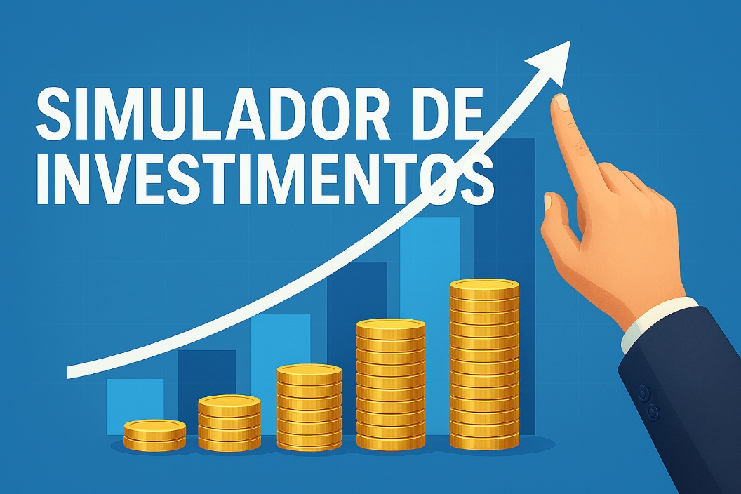

 | Informações Iniciais
 | Salário |  | R$ 5,000.00
 | Perfil de investidor |  | Moderado
 | Sugestão de investimento (% da renda) |  | 30%
 | Rendimento da Carteira (% aproximada) |  | 1,0% – 1,2%
 | Risco |  | Médio

 | Investimento Mensal
 | Quanto investir por mês? |  | R$ 1,000.00
12 | Por quantos anos? |  | 10
 | Taxa de rendimento mensal |  | 1%
 | Patrimônio acumulado |  | R$ 230,038.69
 | Dividendos mensais |  | R$ 2,300.39

 | Cenários
 | Período | Patrimônio Acumulado | Dividendos
2 | Em 2 anos | R$ 26,973.46 | R$ 269.73
5 | Em 5 anos | R$ 81,669.67 | R$ 816.70
10 | Em 10 anos | R$ 230,038.69 | R$ 2,300.39
20 | Em 20 anos | R$ 989,255.37 | R$ 9,892.55
30 | Em 30 anos | R$ 3,494,964.13 | R$ 34,949.64

 | Perfil: |  | Moderado
 | Valor a ser investido por mês: |  | R$ 1,000.00

 | Carteira
 | Tipo de FII | % Sugerido | Valor
 | Tijolo | 40% | R$ 400.00
 | Papel | 20% | R$ 200.00
 | Híbridos | 15% | R$ 150.00
 | Fundos de Fundos (FoFs) | 15% | R$ 150.00
 | Desenvolvimento | 5% | R$ 50.00
 | Fiagros | 5% | R$ 50.00
 | TOTAL | 100% | R$ 1,000.00

 |  |  | Elaborado por: Leandro Almeida

